Шпаргалки
Вариант 1

Книги
Тестирование Дот Ком — Роман Савин
Тестирование программного обеспечения — Сэм Канер, Джек Фолк
Тестирование черного ящика — Борис Бейзер
Как тестируют в Google — Джеймс Уиттакер, Джейсон Арбон, Джефф Каролло.

Тренируем МОЗГ (задачи на логику, пробуем тестировать)
Сборник логических задач
LearnQA - Playground
http://bugred.ru/calc/
https://www.potehechas.ru/zadachi/zadachi.shtml

Список площадок баг-трекеров

Слушаем подкасты/учимся QA
Stream Radio QA music | Listen to songs, albums, playlists for free on SoundCloud

Основные команды SQL

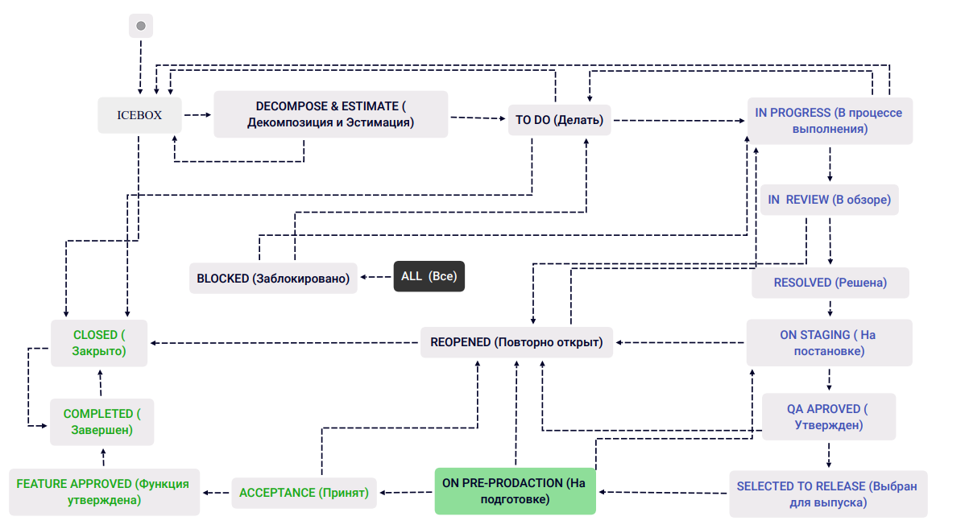
Пример жизненого цикла бага/задачи

Основные пункты тест плана
В стандарте IEEE 829 перечислены пункты, из которых должен состоять тест-план:
a) Идентификатор тест плана (Test plan identifier);
b) Введение (Introduction);
c) Объект тестирования (Test items);
d) Функции, которые будут протестированы (Features to be tested;)
e) Функции, которые не будут протестированы (Features not to be tested);
f) Тестовые подходы (Approach);
g) Критерии прохождения тестирования (Item pass/fail criteria);
h) Критерии приостановления и возобновления тестирования (Suspension criteria and resumption requirements);
i) Результаты тестирования (Test deliverables);
j) Задачи тестирования (Testing tasks);
k) Ресурсы системы (Environmental needs);
l) Обязанности (Responsibilities);
m) Роли и ответственность (Staffing and training needs);
n) Расписание (Schedule);
o) Оценка рисков (Risks and contingencies);
p) Согласования (Approvals).
ПРИМЕР (только на английском) https://jmpovedar.files.wordpress.com/2014/03/ieee-829.pdf

Основные пункты БАГ репорта
Уникальный идентификатор (ID);
Описание (Summary): краткое, емкое и понятное описание ошибки;
Окружение (Environment): ссылка на билд/коммит/версия ПО и всего окружения;
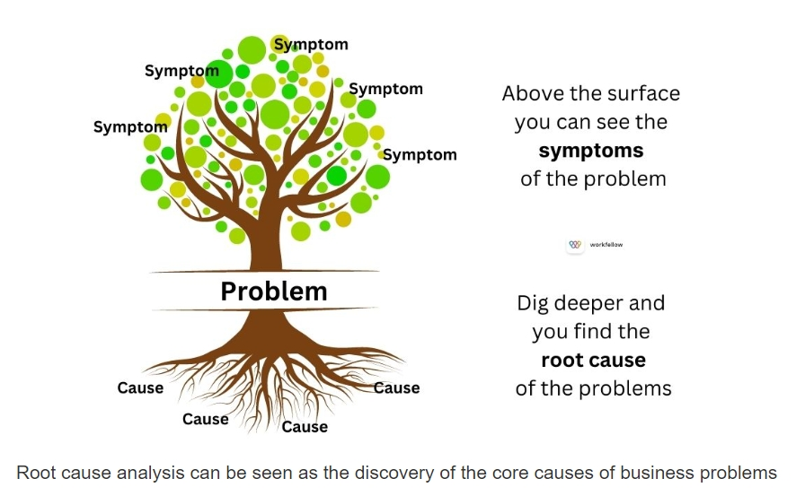
Шаги воспроизведения (Steps to reproduce): полный перечень шагов для воспроизведения;
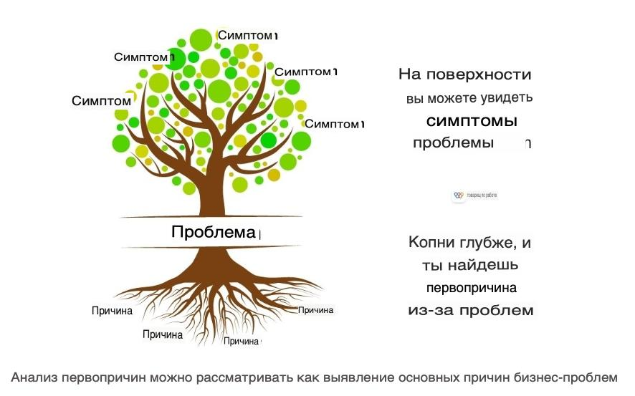
Ожидаемый результат (Expected result): какой результат должен был быть без ошибки;
Фактический результат (Actual result): какой результат получился на самом деле;
Вложения (Attachments): логи, скриншоты, видео - всё что необходимо для понимания ошибки.

Root cause analysis (RCA) | Процесс выявления первопричин проблем | http://joxi.ru/Vm6qXbMiKJ71Dr

Найди котика (лекция по багрепорту) |  | https://hsto.org/webt/_p/xz/pg/_pxzpgf3okzsijxudxivnko6usk.jpeg

SQL

GIT
Если "НЕ копирует" в гит баше
1. нажать на значок в левом верхнем углу;
2. выбрать "Изменить";
3.нажать "Выделить всё";
4.нажать горячую клавишу ctrl+C(копирование);
5. вставить в любой текстовый формат, нажать горячую клавишу ctrl+V(вставить);
Если не получается выполнить шаг №4:
1. После нажать "Выделить всё" повторить шаг №1
2. Повторить шаг №2
3. Нажать "Копировать"
4. Повторить шаг №5

Если "НЕ вставляет" в гит баше
1. Копируем необходимую инфо
2. Повторяем шаги №1 и №2
3. Нажимаем "Вставить"

Команды в Git Bash для копирования:
1. Ctrl+Insert | копировать
2. Shift+Insert | вставить

Если у вас работает только сочетания с клав. Insert, то значит вам может все заменить ПКМ
Приботе в GIT
1. Выделить текст + ПКМ | копировать
2. ПКМ | Вставить | - этот же способ работает при копировании для вставки стороннего текста

